PART CD
Danby Model: DBC120BLS-3
Factory Model: LSC-92
Effective Date: Apr 18th,2017
Revision: | PART NUMBER | Updated Sept. 2018
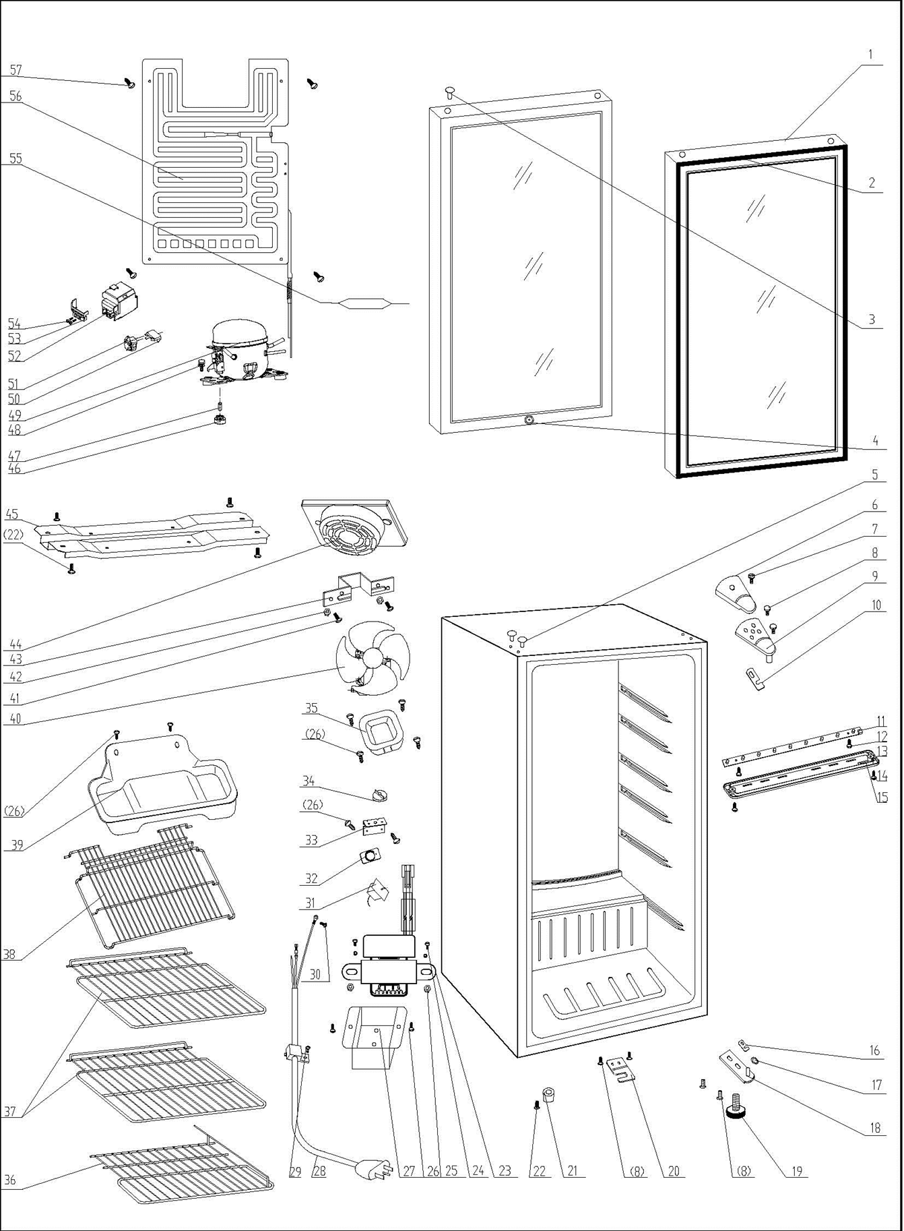
NO |  |  | PART DESCRIPTION (ENG) | QTY | PARTS SPECIFICATION | Notes
1 | 1.05.30.08.001 |  | Glass Door | 1 | Tempered glass
2 | 1.05.35.03.016 |  | Door Gasket(black)-Push | 1 | black
3 | 1.25.02.12.05.009 |  | Hinge Plug (door) | 1 | ABS, Nickel matte
4 | 1.05.06.01.003 |  | Lock(with key) | 1 | Zinc alloy
 | 1.05.06.01.083 |  | Keys (set of 2) | 1
5 | 1.25.02.12.03.001 |  | Hinge Plug(cabinet) | 2 | ABS, black
6 | 1.25.02.12.04.008 |  | Door Hinge Cover(black) | 1 | ABS, black
7 | 1.05.02.01.001 |  | Screw(M4*6) | 1 | GB/T818, screw, M4*6,SS | Special Order
8 | 1.05.03.03.019 |  | Bolt Assy(M5*16,Big washer) | 6 | GB/T9074.13,M5*16(Big washer) | Special Order
9 | 3.2.02.11.022 |  | Upper Hinge | 1 | t2.5/Q235-A（black）
10 | 1.04.12.03.012 |  | Upper Hinge Busher | 1 | black
11 | 1.01.03.03.080R |  | LED Light (Blue) | 1 | BC126.4.3
12 | 1.05.01.02.002R |  | Tapping Screw(ST2.9*6.5) | 2 | GB/T845,ST2.9*6.5 | Special Order
13 | 1.02.11.03.078 |  | LED Light Cover (with hole) | 1 | PS, transparent
14 | 1.05.02.02.003 |  | Tapping Screw(ST3.5*9.5) | 2 | GB/T845, screw, 3.5*9.5 | Special Order
15 | 1.01.01.07.022R |  | LED Light Switch Assy | 1 | KCD1-108 3A 250VAC
16 | 1.04.12.03.013 |  | Bottom Hinge Rubber Washer | 1 | black
17 | 1.05.03.05.005 |  | Door Spindle Washer(black) | 2 | φ10
18 | 3.2.02.12.025 |  | Bottom Hinge(black) | 1 | t2.5/Q235-A（black）
19 | 1.25.02.12.06.009 |  | Adjustable Foot | 1 | ABS, black
20 | 3.2.02.34.004 |  | Lock Seat | 1 | t2.5/Q235-A（black）
21 | 1.25.02.12.06.001 |  | Foot | 1 | ABS, black
22 | 1.05.03.03.002 |  | Screw(M6*14) | 5 | GB/T9074.13 bolt assay, M6*14 | Special Order
23 | 1.01.07.01.024 |  | Transformer | 1 | YLB-1213 | Special Order
24 | 1.05.01.01.001R |  | Fixing Bolt(M4*8) | 2 | GB/T818, M4×8 | Special Order
25 | 1.05.03.04.001 |  | Fixing Nut(M4) | 2 | M4 | Special Order
26 | 1.05.03.02.001 |  | Tapping Screw(4*12) | 10 | JIS tapping screw, 4*12 | Special Order
27 | 3.2.02.35.001 |  | Transformer Box | 1 | t0.5/Q235-A（black） | Special Order
28 | 1.01.01.01.203R |  | Power Supply Cord | 1 | E465601 XYP-204 SJT 18AWG×3C | Special Order
29 | 1.05.03.02.006 |  | Tapping Screw(4*12) | 1 | JIS tapping screw, 4*12 | Special Order
30 | 1.05.03.01.001 |  | Bolt Assy(M4*8)(copper) | 2 | GB/T818 screw, M4*8 | Special Order
31 | 1.03.02.01.114 |  | Thermostat | 1 | WDF9B-L(E) (WDF9B-100-024E)
32 | 1.01.20.01.302 |  | Thermostat Panel(black) | 1 | aluminium plate,with no letters | Special Order
33 | 3.2.02.33.002 |  | Thermostat Fixing Plate | 1 | B-1.0/Q235-A（black） | Special Order
34 | 1.25.02.15.06.006 |  | Thermostat Knob | 1 | ABS, black
35 | 3.2.02.16.002 |  | Thermostat Cover | 1 | t0.5/DC03, black | Special Order
36 | 1.05.08.04.172 |  | Bottom Shelf | 1 | 45# steel, black
37 | 1.05.08.04.171 |  | Wine Shelf II | 2 | 45# steel, black
38 | 1.05.08.04.223 |  | Wine Shelf I | 1 | 45# steel, black
39 | 3.2.02.15.017 |  | Drip Tray | 1 | t0.5/DC03, black
40 | 1.01.06.01.504R |  | Fan Motor | 1 | BC312W.0.1(ZYD-2J SERIES)
41 | 1.05.02.01.007 |  | Bolt Assy(M3*15) | 2 | GB/T818,M3*15 | Special Order
42 | 1.05.02.05.007 |  | Fixing Nut(M3) | 2 | M3 | Special Order
43 | 3.5.2.02.0622 |  | Fan Motor Bracket | 1 | t1.5 aluminum | Special Order
44 | 1.25.02.11.03.025 |  | Fan Motor Cover | 1 | ABS, black | Special Order
45 | 3.2.02.07.006 | 3.5.2.02.0041 | Compressor Support(black) | 1 | t0.9/Q235-A（black） | Special Order
46 | 1.03.01.01.332B |  | Compressor Rubber Washer | 4 | black | Special Order
47 | 1.03.01.01.332A |  | Compressor Sleeve | 4 | CTE943-2 | Special Order
48 | 1.03.01.01.332D |  | Compressor Screw(M6*28) | 4 | GB/T5780 bolt assay, M6*28 | Special Order
49 | 1.03.01.01.332 |  | Compressor | 1 | FZ40C1J-U | Special Order
50 | 1.03.01.01.332F |  | OLP | 1 | DRB20T61A1
51 | 1.03.01.01.332PTC |  | PTC Starter | 1 | QP2-4R7
52 | 1.03.01.01.332G |  | PTC Cover | 1 | ABS, black | Special Order
53 | 1.03.01.01.332L |  | Clamp | 1 | PC/ABS mixture | Special Order
54 | 1.03.01.01.332M |  | Tapping Screw(ST3.5*19) | 2 | GB/T845,ST3.5*19 | Special Order
55 | 1.03.30.03.024 |  | Filter | 1 | BC122.3.0 | Special Order
56 | 1.05.20.01.034 |  | Evaporator | 1 | LSC92W | Special Order
57 | 1.05.02.07.002 |  | Tapping Screw(4*16) | 4 | SS lentil-headed screw 4*16 | Special Order

